作成例
BELS 住宅の「ZEH」、「ゼロエネ相当」に関する表示についての一次エネルギー計算書

 | 建築物の名称 | ○○○○邸 作成例

 | 使用のルール | ・黄色セルに入力、水色セルを選択してください。
 |  | ・緑色部分は自動的に計算されます。
 |  | ・①～⑤は、設計内容説明書の記載欄に対応しています。 |  |  |  |  |  | 作成例に用いた一次エネ計算結果
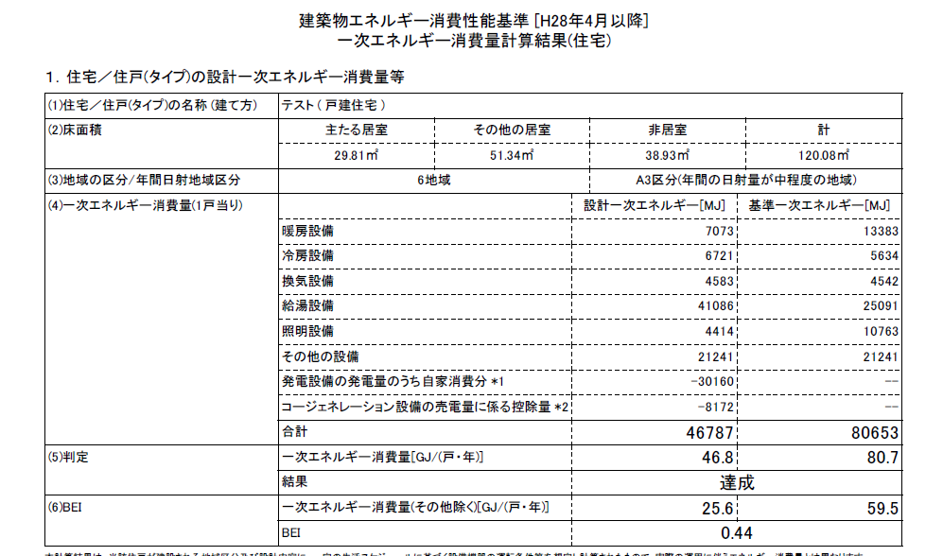
 |  | ・計算結果をもとに判定することで、申請書にチェックする表示事項が確認できます。

 | 地域区分 |  | 6地域 | 表示したい評価項目 |  | 『ZEH』

 | ▼ 外皮基準
 |  |  | 設計値 | 省エネ基準値 |  | ZEH外皮基準
 | 外皮平均熱貫流率 UA値 |  | 0.60 | 0.87 | 適 | 0.6 | 適
 | 冷房期の平均日射熱取得率 ηAC値 |  | 2.8 | 2.8 | 適 | （基準なし） | －

⑪
⑫
 | ▼ 一次エネルギー消費量
 |  |  |  | 設計一次エネルギー [MJ] |  | 基準一次エネルギー [MJ]
 | 一次エネルギー消費量 （1戸当り） | 暖房設備 |  | 7073 |  | 13383
⑬
 |  | 冷房設備 |  | 6721 |  | 5634
⑭
 |  | 換気設備 |  | 4583 |  | 4542
⑮
 |  | 給湯設備 |  | 41086 |  | 25091
 |  | 照明設備 |  | 4414 |  | 10763
⑯
 |  | その他の設備 |  | （入力不要） |  | （入力不要）
⑰
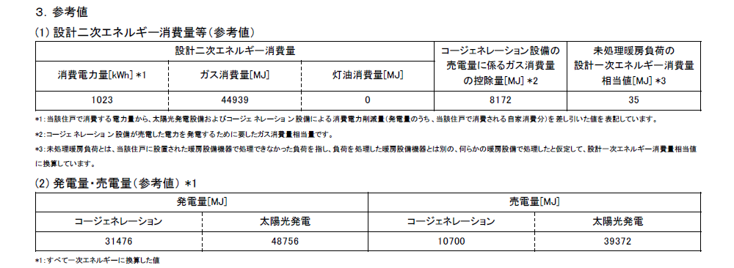
 |  | 発電設備の発電量のうち自家消費分 |  | -30160
⑱
 |  | ｺｰｼﾞｪﾈﾚｰｼｮﾝ設備の売電量に係る控除量 |  | -8172
⑲
 | 参考値 | 発電量（コージェネレーション） |  | 31476
⑳
 |  | 発電量（太陽光発電） |  | 48756
 |  | 売電量（コージェネレーション） |  | 10700
 |  | 売電量（太陽光発電） |  | （入力不要）

ⓐ
ⓑ
 | 結果① 省エネ基準（その他除く） |  |  | 設計一次エネルギー [GJ] |  | 基準一次エネルギー [GJ]
 |  |  |  | 25.6 |  | 59.5 | ①
 |  | エネルギー消費削減量 |  | 33.9

ⓒ
ⓑ
ⓓ
ⓔ
 | 結果② 再生可能エネルギーを除く（その他除く） |  |  | 設計一次エネルギー [GJ] |  | 基準一次エネルギー [GJ]
 |  |  |  | 35.0 | ② | 59.5 | ①
 |  | エネルギー消費削減量 |  | 24.5 | ③
 |  | 削減率 （A） |  | 41 | ％ | ←③/①×100

ⓕ
ⓑ
ⓖ
ⓗ
 | 結果③ 再生可能エネルギーを加え（その他除く） |  |  | 設計一次エネルギー [GJ] |  | 基準一次エネルギー [GJ] |  |  | 『ZEH』 | 〇
 |  |  |  | -16.3 | ④ | 59.5 | ① |  | NearlyZEH | －
 |  | エネルギー消費削減量 |  | 75.8 | ⑤ |  |  |  | ZEH oriented | 〇
 |  | 削減率 （B） |  | 127 | ％ | ←⑤/①×100 |  |  | ゼロエネ相当 | 〇

 | ▼ 外皮基準ならびに一次エネルギー消費量における判定
 | 『ZEH』 | 外皮：省エネ基準 ・ ZEH外皮基準 一次エネ：A≧20 ＆ B≧100 |  |  |  | 〇

Yes
No
Yes
No
NG 表示なし
Nearly ZEH（※2）
ZEHマーク（※3）
20≦A
75≦B＜100
100≦B
NG 表示なし
『ZEH』 （※2）
ZEHマーク+ゼロエネ相当（※3）
No
Yes
外皮
省エネ基準適合
NG BELS評価不可
No
Yes
No
NG 表示なし
20≦A
100≦B
NG 表示なし
ゼロエネ相当（※2）（※3）
No
Yes
（※1）のUA値基準に適合しない
（※1）のUA値基準に適合する
■判定

 | （※1）ＵＡ値 １、２地域：０．４［Ｗ／㎡Ｋ］以下、３地域：０．５［Ｗ／㎡Ｋ］以下、４～７地域：０．６［Ｗ／㎡Ｋ］以下 （※2）評価書の表示項目 （申請書チェック項目） （※3）表示マークの表示項目

